SC0201
システム名 |  |  |  | システム種別 |  |  |  |  |  | 詳細設計書 |  |  |  |  | 作成者 |  |  | 作成日 |  | 更新者 | 更新日 | 版数
POSサーバー |  |  |  | POSサーバ |  |  |  |  |  |  |  |  |  |  | TuyenNH |  |  | 2024-08-14 |  | TuyenNH | 2024-12-10 | 0.14

機能カテゴリ |  |  | 02_緊急売価変更 |  |  |  |  |  | 項目 |  |  | 画面設計書 |  |  | SC0201

 | ■イメージ

0
14
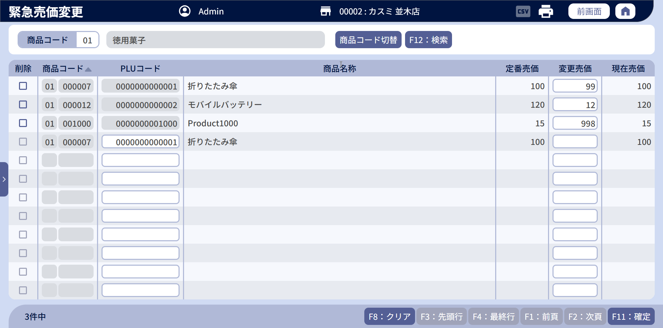
1
1.1
1.2
2
3

4
5
6
7
8
9
10

4.1
6.1
7.1
8.1
9.1
10.1

5.1
5.2

12
11
12
13

 | ■画面項目定義

 | 画面項目ID | 項目 |  | タイプ | I/O | 多言語 | 出力 |  |  |  |  |  |  |  |  | インプット |  |  |  |  | 備考
 |  |  |  |  |  |  | マッピングデータ |  |  |  | 初期値 |  | 表示コントロール | Control enable |  | 必須 | 数字 | 桁 | マッピングデータ
 |  |  |  |  |  |  | API名 | 項目 |  |  |  |  |  |  |  |  |  |  | API名 | 項目
 | 0 | 画面タイトル |  | テキスト | － | ● | － | － |  |  | 緊急売価変更 |  | ー | ー |  | － | ー | ー | － | ー | イベントID：SC0201-01
 | 1 | 商品コード（タイトル） |  | テキスト | － | ● | － | － |  |  | 商品コード |  | ー | ー |  | － | ー | ー | － | ー | ー
 | 1.1 | 部門コード（値） |  | EditText | I/O | － | AP1507 | md_hierarchy_code_level_one |  |  | － |  | ー | ー |  | － | ● | ー | AP0201 | md_hierarchy_code_level_one | ・イベントID：SC0201-02
 | 1.2 | 商品コード |  | EditText | I/O | － | AP1506 | my_company_code |  |  | － |  | ー | ー |  | － | ● | ー | AP0201 | product_code | イベントID：SC0201-05 ・my_company_codeの末尾6桁を表示する。
 | 2 | PLUコード（タイトル） |  | テキスト | － | ● | － | － |  |  | PLUコード |  | ー | ー |  | － | ー | ー | － | ー | ー
 | 2.1 | PLUコード（値） |  | EditText | I/O | － | AP1506 | SKU_code |  |  | － |  | ー | ー |  | － | ● | ー | AP0201 | plu | イベントID：SC0201-05
 | 3 | 商品名称（タイトル） |  | テキスト | － | ● | AP1506 | － |  |  | 商品名 |  | ー | ー |  | － | ー | ー | － | ー | ー
 | 1.2 | 部門名称（値） |  | テキスト | O | － | AP1507 | description_level_one |  |  | － |  | ー | ー |  | － | ー | ー | － | ー | ・満たすデータがない場合、「MSG_ERR_001」メッセージを表示する。
 | 2 | 商品コード切替 |  | ボタン | I | ● | － | － |  |  | F08:商品コード切替 |  | ・「F08:商品コード切替」ボタンをタッチすると => 「F08:PLUコード切替」に切り替える。 ・「F08:PLUコード切替」ボタンをタッチすると => 「F08:商品コード切替」に切り替える。 | デフォルト：有効 |  | － | ー | ー | － | ー | ・イベントID：SC0201-04 ・ボタンが「F08:商品コード切替」と表示されている場合、「部門コード（値）」と「商品コード」を無効にする。 ・ボタンが「F08:PLUコード切替」と表示されている場合、「PLUコード」を無効にする。
 | 3 | 検索 |  | ボタン | I | ● | － | － |  |  | F12:検索 |  | ー | デフォルト：有効 |  | － | ー | ー | － | ー | イベントID：SC0201-03
 | 4 | 削除（タイトル） |  | テキスト | － | ● | － | － |  |  | 削除 |  | ー | ー |  | － | ー | ー | － | ー
 | 4.1 | 削除（値） |  | チェックボックス | I | － | － | － |  |  | － |  | ー | ー |  | － | ー | ー | AP0202 | id_delete_flag | 0: 削除しない 1: 削除
 | 5 | 商品コード（タイトル） |  | テキスト | － | ● | － | － |  |  | 商品コード |  | ・▲ボタンをタッチした場合、昇順にソートする。再度タッチすると、ボタンが▼に切り替わり、降順にソートする。 | ー |  | － | ー | ー | AP0201 | sort_column sort_value | イベントID：SC0201-09
 | 5.1 | 部門コード（値） |  | EditText | I/O | － | AP1506 AP0201 | my_company_code |  |  | － |  | ー | ・画面が編集モード（商品新規追加時）または新規作成モードで、商品コード入力モードの場合、有効にする。 ・PLUコード入力モードまたは画面初期化モードの場合：無効。編集モードでは、アイテムがレスポンスAP0201に既存の場合は無効にする。 |  | － | ● | ー | AP1506 | group_code | ・イベントID：SC0201-05 ・商品コードの末尾6桁から数えて、次の2桁を表示する。 ・「SC0201-03」イベントを実行すると、AP0201のデータを表示する。「SC0201-05」イベントを実行すると、AP1506のデータを表示する。 ・最大桁数：2
 | 5.2 | 商品コード |  | EditText | I/O | － | AP1506 AP0201 | my_company_code |  |  | － |  | ー | ・画面が編集モード（商品新規追加時）または新規作成モードで、商品コード入力モードの場合、有効にする。 ・PLUコード入力モードまたは画面初期化モードの場合：無効。編集モードでは、アイテムがレスポンスAP0201に既存の場合は無効にする。 |  | － | ● | ー | AP1506 | product_code | ・イベントID：SC0201-05 ・my_company_codeの末尾6桁を表示する。 ・「SC0201-03」イベントを実行すると、AP0201のデータを表示する。「SC0201-05」イベントを実行すると、AP1506のデータを表示する。 ・最大桁数：6
 | 6 | PLUコード（タイトル） |  | テキスト | － | ● | － | － |  |  | PLUコード |  | ー | ー |  | － | ー | ー | － | ー | ー
 | 6.1 | PLUコード（値） |  | EditText | O | － | AP1506 AP0201 | SKU_code item_code |  |  | － |  | ー | ・画面が編集モード（商品新規追加時）または新規作成モードで、PLUコード入力モードの場合、有効にする。 ・商品コード入力モードまたは画面初期化モードの場合：無効。編集モードでは、アイテムがレスポンスAP0201に既存の場合は無効にする。 |  | － | ● | ー | AP1506 AP0202 | PLU item_code | ・イベントID：SC0201-05 ・「SC0201-03」イベントを実行すると、AP0201のデータを表示する。「SC0201-05」イベントを実行すると、AP1506のデータを表示する。 ・最大桁数：13
 | 7 | 商品名称（タイトル） |  | テキスト | － | ● | － | － |  |  | 商品名称 |  | ー | ー |  | － | ー | ー | － | ー | ー
 | 7.1 | 商品名称（値） |  | テキスト | O | － | AP1506 AP0201 | desciption item_name |  |  | － |  | ー | ー |  | － | ー | ー | － | ー | ・「SC0201-03」イベントを実行すると、AP0201のデータを表示する。「SC0201-05」イベントを実行すると、AP1506のデータを表示する。 ・SC0201-05イベントを実行する。 条件を満たすデータがない場合、MSG_ERR_001を表示する。
 | 8 | 定番売価（タイトル） |  | テキスト | － | ● | － | － |  |  | 定番売価 |  | ー | ー |  | － | ー | ー | － | ー | ー
 | 8.1 | 定番売価（値） |  | テキスト | O | － | AP1506 AP0201 | unit_price |  |  | － |  | ー | ー |  | － | ー | ー | － | ー | ・「SC0201-03」イベントを実行すると、AP0201のデータを表示する。「SC0201-05」イベントを実行すると、AP1506のデータを表示する。
 | 9 | 変更売価（タイトル） |  | テキスト | － | ● | － | － |  |  | 変更売価 |  | ー | ー |  | － | ー | ー | － | ー | ー
 | 9.1 | 変更売価（値） |  | テキスト | O | － | AP0201 | force_price |  |  | － |  | ー | ー |  | ● | ● | ー | AP0202 | force_price | 最大桁数：6 必須：値 > 0
 | 10 | 現在売価（タイトル） |  | テキスト | － | ● | － | － |  |  | 現在売価 |  | ー | ー |  | － | ー | ー | － | ー | ー
 | 10.1 | 現在売価（値） |  | テキスト | O | － | AP1506 AP0201 | current_price |  |  | － |  | ー | ー |  | － | ー | ー | － | ー | ・「SC0201-03」イベントを実行すると、AP0201のデータを表示する。「SC0201-05」イベントを実行すると、AP1506のデータを表示する。
 | 11 | クリア |  | ボタン | I | ● | － | － |  |  | F8：クリア |  | ー | ・デフォルト：有効 |  | － | ー | ー | － | ー | イベントID：SC0201-06
 | 12 | ページングエリア |  | ボタン | I/O | ● | AP0201 | total_item total_page current_page |  |  | ー |  | ー | ー |  | － | － | － | AP0201 | page_number | [10_概要機能_画面遷移_00_共通.xlsx]ファイルの[画面設計]シートをご参照ください。 ・1ページあたり12件のレコードを表示する。
 | 13 | 確定 |  | ボタン | I | ● | － | － |  |  | F11：確定 |  | ー | ・デフォルト：無効 ・画面に変更がある場合、有効にする。 |  | － | ー | ー | － | ー | イベントID：SC0201-08
 | 14 | 印刷 |  | ボタン | I | ● | － | － |  |  | － |  | ー | ・デフォルト：有効 |  | － | ー | ー | － | ー | イベントID：SC0201-07

